Memoria de Calculo
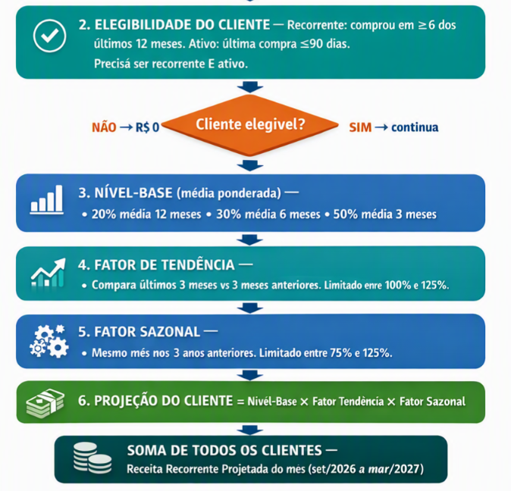
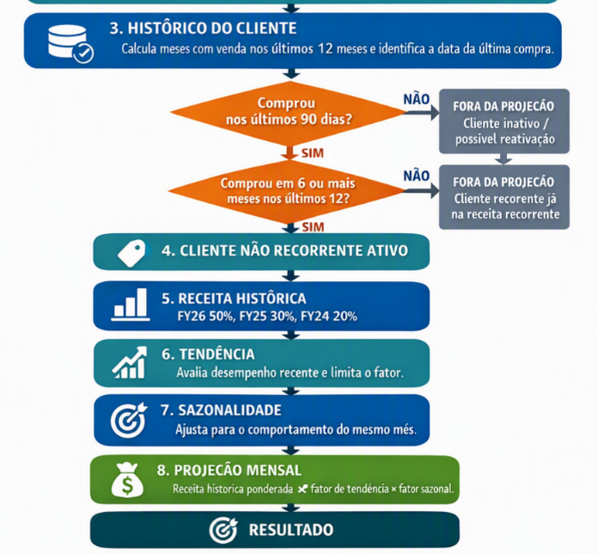
Cliente Recorrente Ativo | Cliente Ativo Não Recorrente

